ENTIDADES NEG
ENTIDAD NEGOCIO
APODERADO | Nombres | Apellido | Apellido materno | Nro documento | Sexo | Fecha nacimiento | Celular | Correo
ESTUDIANTE | Nombres | Apellido | Tipo de documento | Nro documento | Sexo | Fecha nacimiento | Dirección | Apoderado
MATRÍCULA | Fecha emisión | Año académico | Código modular | Pension | Estudiante | Grado | Aula | Comprobante
COMPROBANTE | Nom. comercial | RUC | Domicilio fiscal | Núm. comprobante | Estudiante | Fecha emisión | Grado | Descripción | Cantidad | Valor unitario | Descuento | Importe | Total | Importe a pagar
AULA | Capacidad | Vacante
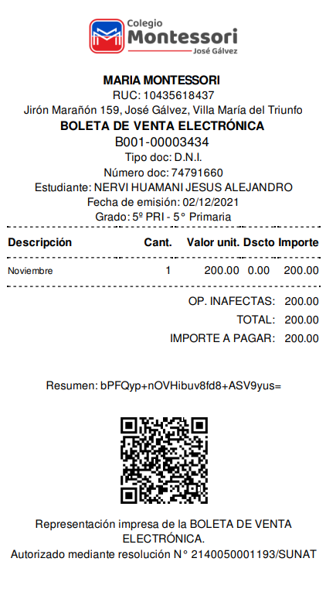
NIVEL | Nombre
GRADO | Nombre | Nivel
CURSO | Nombre
HORARIO | Dia | Fecha inicio | Fecha fin | Turno | Curso | Profesor | Grado
TURNO | Nombre
PROFESOR | Nombres | Apellido | Apellido materno | Nro documento | Sexo | Dirección | Celular | Correo

NORMALIZACIÓN
1
PK
apoderado_id | apellido_paterno | apellido_materno | nombre | genero | celular | correo | APODERADO
73090124 | Castillo | Marquez | Sarumy Anette | F | 997509677 | castillomarquez@gmail.com
60652175 | Falcon | Arones | Gabriel Adrian | M | 920509300 | falconarones@gmail.com
72231947 | Lopez | Contreras | Gianella Xiomara | F | 998759671 | lopezcontreras@gmail.com
61331356 | Mendez | Yataco | Piero Gonzalo | M | 912578957 | mendezyataco@gmail.com
75317450 | Morales | Escriba | Franchesca Rubi | F | 99857488 | moralesescriba@gmail.com
60699172 | Puente | Quillca | Maria Jesusa | F | 998753108 | puentequillca@gmail.com

n
1
PK | FK
estudiante_id | apoderado_id | apellido_paterno | apellido_materno | nombre | genero | ESTUDIANTE
61517180 | 73090124 | Acosta | Broncano | Luis Ignacio | M
71353346 | 73090124 | Adrianzen | Melgar | Daniela Rousse | F
60665560 | 75317450 | Blanco | Perez | Jesus Alejandro | M
72594358 | 72231947 | Camargo | Ramon | Claudia Medaly | F
61526915 | 60652175 | Carrasco | Zavala | Luis David | M
61364573 | 60699172 | Gomez | Rodriguez | Esteban Sebastian | M
PK
n
n
n
FK | FK | FK | FK
matricula_id | estudiante_id | aula_id | grado_id | fecha | pension | año | MATRICULA
21001 | 61517180 | 1 | 3A | 2021-01-15 | 290 | 2021
22001 | 61517180 | 2 | 4A | 2022-01-16 | 290 | 2022
22003 | 71353346 | 4 | 2P | 2022-01-17 | 300 | 2022
22004 | 71353346 | 5 | 5P | 2022-01-18 | 300 | 2022
22005 | 60665560 | 5 | 5P | 2022-02-01 | 300 | 2022
22006 | 72594358 | 6 | 1S | 2022-02-09 | 310 | 2022
22007 | 61526915 | 7 | 3S | 2022-02-16 | 310 | 2022
22008 | 61364573 | 8 | 5S | 2022-02-21 | 310 | 2022

1
FK
aula_id | descrip_aula | capacidad | vacante | AULA
1 | A-101 | 24 | 19
2 | A-201 | 24 | 15
3 | A-202 | 24 | 24
4 | A-203 | 24 | 13
5 | B-103 | 24 | 12
6 | B-201 | 24 | 0
7 | B-302 | 24 | 24
8 | B-303 | 24 | 8

1
1
n
PK |  | FK
grado_id | descrip_grado | nivel_id | GRADO
3A | 3 años | 1
4A | 4 años | 1
5A | 5 años | 1
1P | 1er grado | 2
2P | 2do grado | 2
3P | 3er grado | 2
5P | 4to grado | 2
6P | 5to grado | 2
1S | 6to grado | 2
1
2S | 1er grado | 3 |  | PK
2S | 2do grado | 3 |  | nivel_id | tipo_nivel | NIVEL
3S | 3er grado | 3 |  | 1 | Inicial
4S | 4to grado | 3 |  | 2 | Primaria
5S | 5to grado | 3 |  | 3 | Secundaria

n
n
n
n
 | FK | FK | FK |  |  |  | FK
horario_id | grado_id | curso_id | profesor_id | dia | fecha_inicio | fecha_fin | turno_id | HORARIO
1 | 1P | MATE | 31677367 | lunes | 8:00:00 | 9:00:00 | M
2 | 1P | GRAM | 41958485 | lunes | 9:00:00 | 10:00:00 | M
3 | 1P | EFIS | 10709805 | lunes | 11:00:00 | 12:00:00 | M
4 | 1P | ETRA | 41190919 | lunes | 13:00:00 | 14:00:00 | M
5 | 2P | QUIM | 41180523 | martes | 14:00:00 | 15:00:00 | T
6 | 2P | MATE | 31677367 | martes | 16:00:00 | 17:00:00 | T

1
1
PK
curso_id | curso_cod | descrip_curso | CURSO |  | PK
1 | MATE | Matematica |  |  | turno_id | tipo_turno | descrip_turno | TURNO
2 | GRAM | Gramatica |  |  | 1 | M | Mañana
3 | EFIS | Educacion Fisica |  |  | 2 | T | Tarde
4 | ETRA | Educacion para el Trabajo |  |  | 3 | N | Noche
5 | QUIM | Quimica

1
PK
profesor_id | apellido_paterno | apellido_materno | nombre | genero | celular | correo | PROFESOR
31677367 | Marquez | Vargas | Maria Anette | F | 997509677 | marquezvargas@gmail.com
41958485 | Huertas | Arones | Gabriel Adrian | M | 920509300 | huertasarones@gmail.com
10709805 | Lopez | Contreras | Gianella Xiomara | F | 998759671 | lopezcontreras@gmail.com
41190919 | Mendez | Yataco | Piero Gonzalo | M | 912578957 | mendezyataco@gmail.com
41180523 | Morales | Escriba | Franchesca Rubi | F | 99857488 | moralesescriba@gmail.com
9823917 | Puente | Quillca | Ammy Jesusa | F | 998753108 | puenteammy@gmail.com

DER
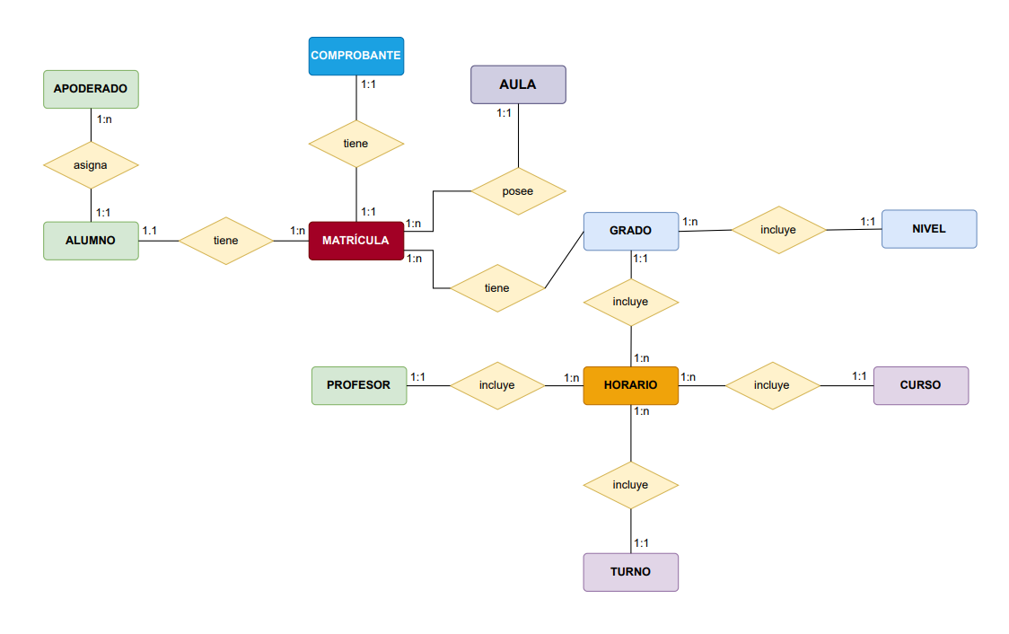
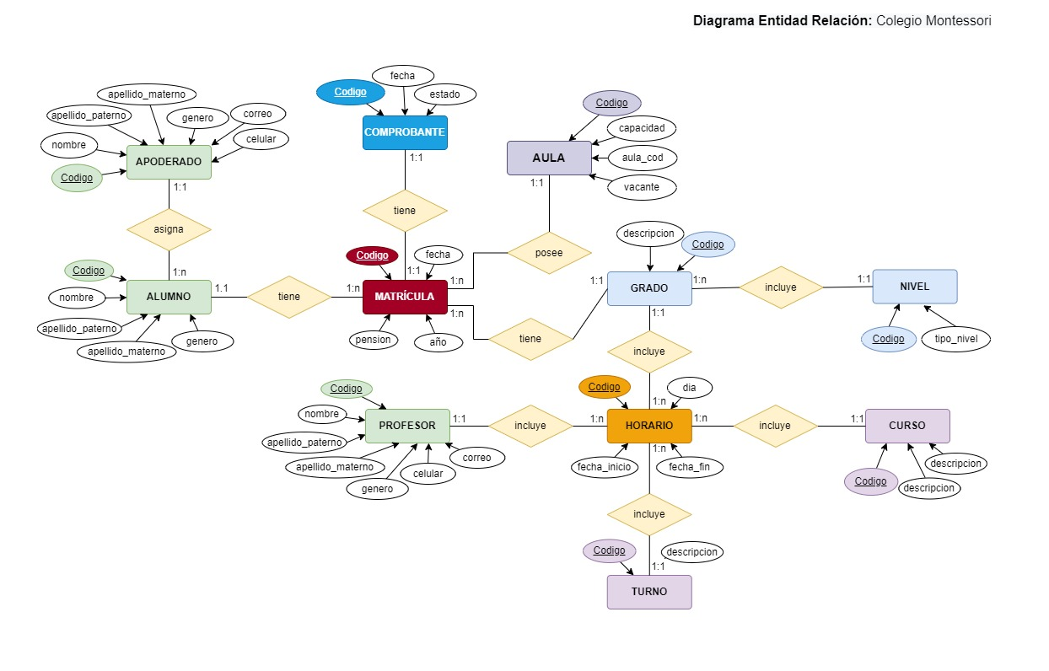

CASO DE USO
